Wenn_1
Die Funktion "Wenn"

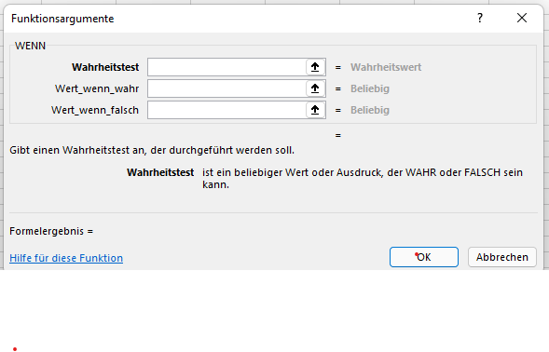

Berechnung der Gehälter für den Monat Dezember

Mitarbeiter | Betriebszu- gehörigkeit | Gehalt | Weihnachtsgratifikation | Weihnachts-geld und Gehalt
Felsenbach | 2 | 3,498.50 € | 1,749.25 € | 5,247.75 €
Schreiber | 3 | 2,490.70 € | 1,245.35 € | 3,736.05 €
Schneider | 4 | 5,480.00 € | 2,740.00 € | 8,220.00 €
Landquart | 4 | 1,786.00 € | 893.00 € | 2,679.00 €
Winter | 5 | 2,790.50 € | 1,395.25 € | 4,185.75 €
Steinbach | 5 | 1,749.50 € | 874.75 € | 2,624.25 €
Rößner | 6 | 5,000.00 € | 2,500.00 € | 7,500.00 €
Müller | 7 | 7,612.00 € | 3,806.00 € | 11,418.00 €
Hackenberg | 7 | 4,953.50 € | 2,476.75 € | 7,430.25 €
Hehl | 8 | 6,320.00 € | 3,160.00 € | 9,480.00 €
Balder | 10 | 7,930.00 € | 7,930.00 € | 15,860.00 €
Meier | 11 | 4,580.50 € | 4,580.50 € | 9,161.00 €
Eiche | 12 | 4,380.20 € | 4,380.20 € | 8,760.40 €
Hochreut | 12 | 3,270.00 € | 3,270.00 € | 6,540.00 €
Eckstein | 14 | 2,284.00 € | 2,284.00 € | 4,568.00 €
Abel | 19 | 2,675.00 € | 2,675.00 € | 5,350.00 €
Bäcker | 22 | 7,290.70 € | 7,290.70 € | 14,581.40 €
Summen |  |  | 53,250.75 € | 127,341.85 €
Durchschnitt |  | 4,358.30 € | 3,132.40 € | 7,490.70 €
Gratifikation in Prozent vom Gehalt |  |  | 71.9%

